제품,고객사별 내포장
제품명 | TP203C |  | TP408A | TP500B |  | TP500E |  |  | TP400E
생산길이(m) | 100 | 200 | 200 | 270 | 350 | 350 |  |  | 270
릴 외경(Φ) / 코어 Size(Φ) | 160 / 69 | 200 / 85 | 200 / 85 | 205 / 85 | 230 / 90 | 230 / 90 |  |  | 200 / 69
고객사 | INNOLUX:Tainan,Nanhai | INNOLUX:Ningbo,Tainan,Nanhai | CSOT | SDC동관 | SDV(베트남) | SE(SSM) | SDV(베트남) | SSL | SDC천진,동관/SDV
내포장
Reel 라벨 | 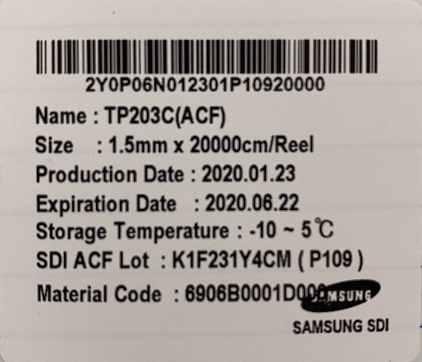 |  | 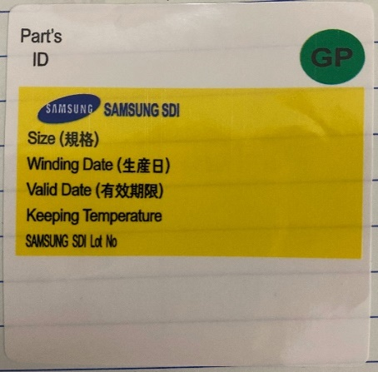 | 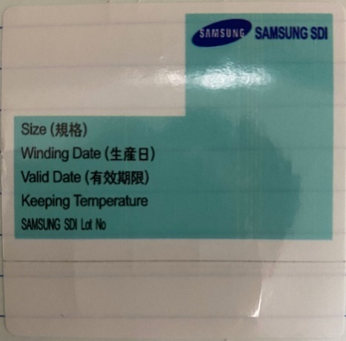 | 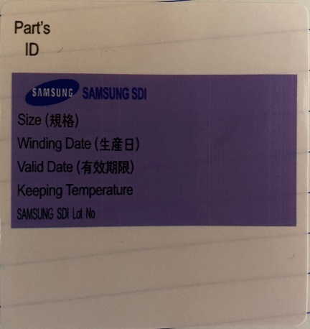 | 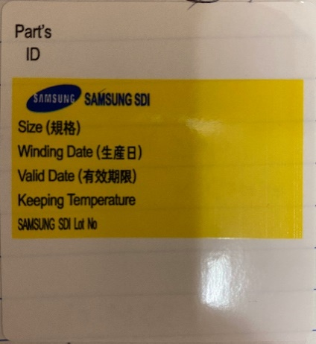 |  | 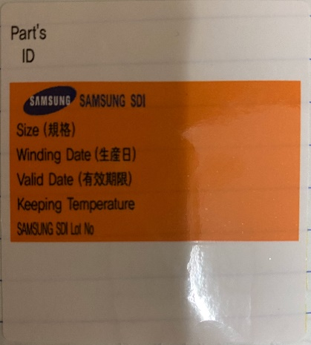 | 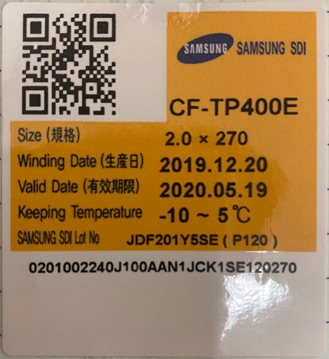
부착 위치 | TP203C 릴 카트리지 | TP203C 릴 카트리지 | TP408A 릴 카트리지 | TP500B 270m 릴 카트리지 | TP500B 350m 릴 카트리지 | TP500E SE(SSM)向 350m 릴 카트리지 |  | TP500E SSL 向 350m 릴 카트리지 | TP400E 릴 카트리지
특이사항 | 라벨 정방향 Key Holder는 사출 방향 때문에 라운드 모양이 아래로 향함 | 자동화 포장기 사용시도로 인해 바코드 센서에 바코드 위치를 맞추다 보니 Key Holder 방향은 정방향이지만 라벨을 반대로 붙혀야함 | TP500E SE 向 라벨과 같은 색상으로 TP408A는 Reel라벨 우측 상단에 GP표기로 구별 | 라벨 좌측 상단 QR코드 적용 |  | TP408A와 색은 같지만 우측 상단에 GP표기가 없다. |  |  | 라벨 좌측 상단 QR코드 적용
라벨 규격 Size(cm) | 5.2*4.5 | 5.2*4.5 | 5.2*6 | 5.2*6 | 5.2*6 | 5.2*6 |  | 5.2*6 | 5.2*6
라벨 구매코드 | 241417920388 | 241417920388 | 241417920644 | 241417920521 | 241417920141 | 241417920748 |  | 241417920713 | 241417920520
PP BOX TOP 정보기입 라벨 | 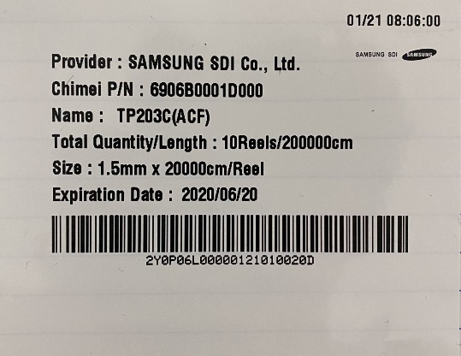 |  | 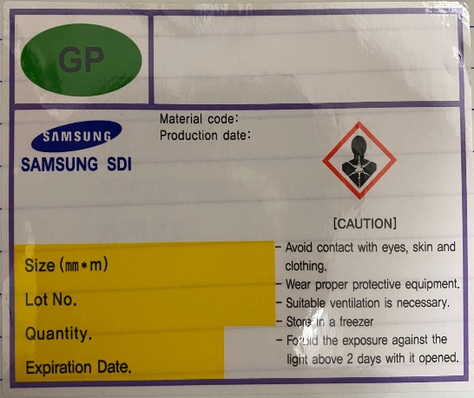 | 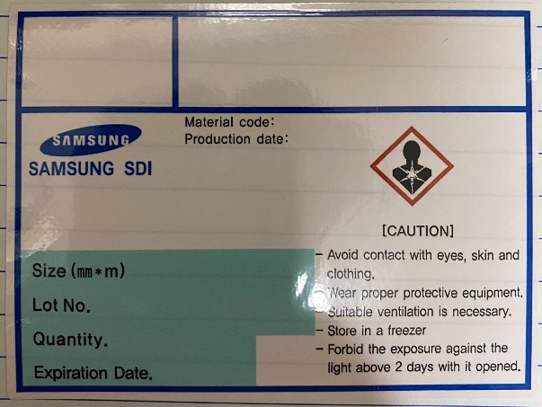 | 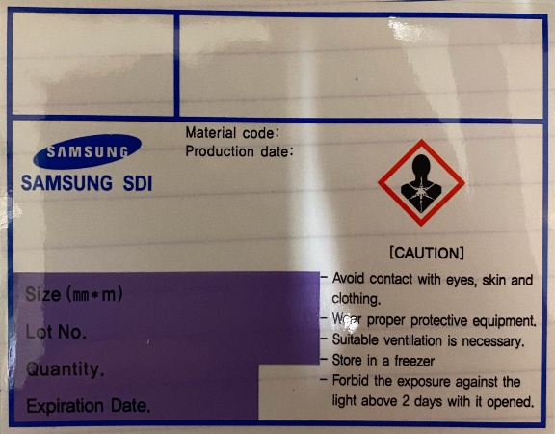 | 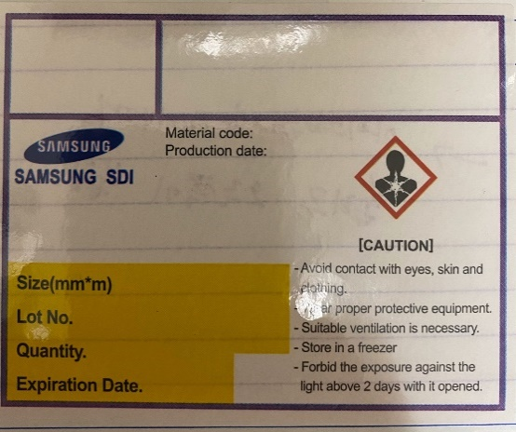 |  | 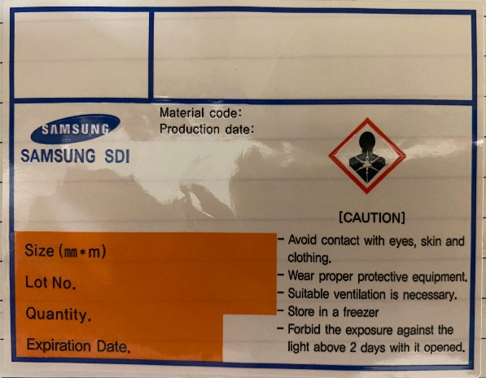 | 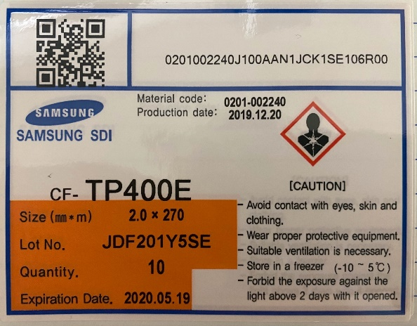
부착 위치 | PP BOX TOP 위 |  | PP BOX TOP 위 | PP BOX TOP 위 | PP BOX TOP 위 | PP BOX TOP 위 |  | PP BOX TOP 위 | PP BOX TOP 위
특이사항 | PP BOX BASE 바코드 라벨과 같이 있음 한번에 인쇄가능 |  | Reel 라벨과 동일 GP표기 있어야 TP408A 라벨 | 빨간 원 표시에 QR코드 생성해야함 |  |  |  | TP400E랑 공용 | TP500E SSL 向이랑 공용 빨간원 표시에 QR코드 생성해야함
라벨 규격 Size(cm) | 9*7 |  | 9*7 | 9*7 | 9*7 | 9*7 |  | 9*7 | 9*7
라벨 구매코드 | 241417920782 |  | 241417920645 | 441216910488 | 241417920140 | 241417920749 |  | 241417920712 | 241417920712
PP BOX BASE 바코드 라벨 | 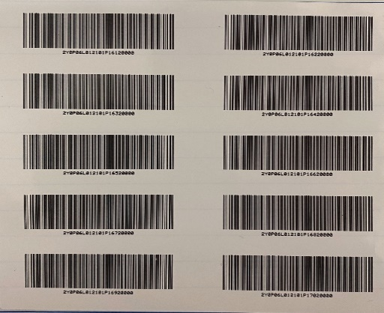 |  |  |  | 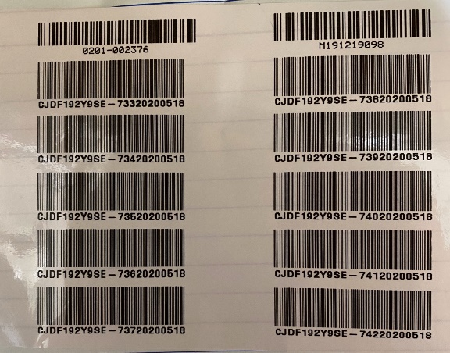 | 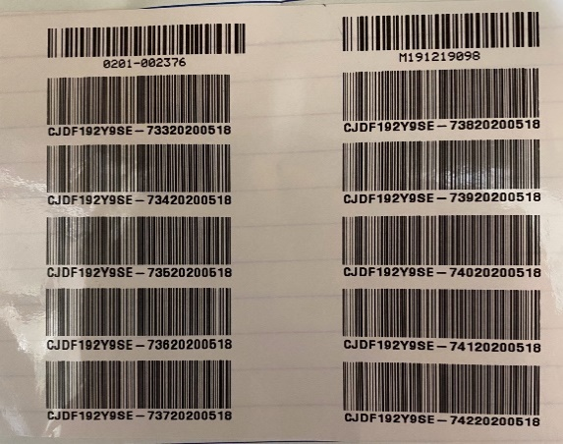
부착 위치 | PP BOX BASE SIDE A 문구 반대 |  | 해당 사항 없음 | 해당 사항 없음 | PP BOX BASE SIDE A 문구 반대 | PP BOX BASE SIDE A 문구 반대 |  | PP BOX BASE SIDE A 문구 반대 | 해당 사항 없음
특이사항 | PP BOX 1개에 들어있는(최대 10Reel) Reel에 대한 정보 PP BOX TOP 정보기입 라벨과 같이 있음 한번에 인쇄가능 |  | - | 바코드 대신 QR코드 적용 | SDI에서는 자동화 포장기에서 자동 인쇄되어 붙혀짐 PP BOX 1개에 들어있는(최대 10Reel) Reel에 대한 정보 | SDI에서는 자동화 포장기에서 자동 인쇄되어 붙혀짐 PP BOX 1개에 들어있는(최대 10Reel) Reel에 대한 정보 |  | SDI에서는 자동화 포장기에서 자동 인쇄되어 붙혀짐 PP BOX 1개에 들어있는(최대 10Reel) Reel에 대한 정보 | 바코드 대신 QR코드 적용
라벨 규격 Size(cm) | 9*11 |  | - | - | 11*9 | 11*9 |  | 11*9 | -
라벨 구매코드 | 241417920782 |  | - | - | 241417990013 | 241417990013 |  | 241417990013
PP BOX BASE MSDS 라벨 |  |  |  | 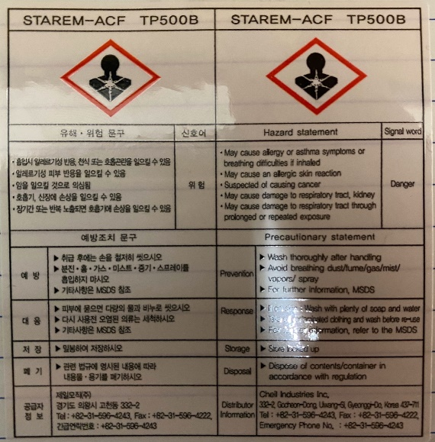 |  | 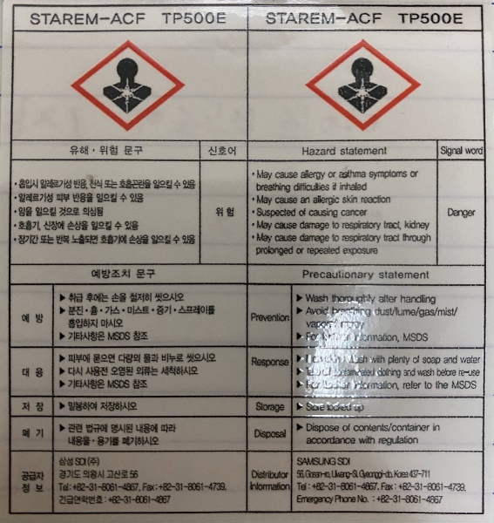 |  |  | 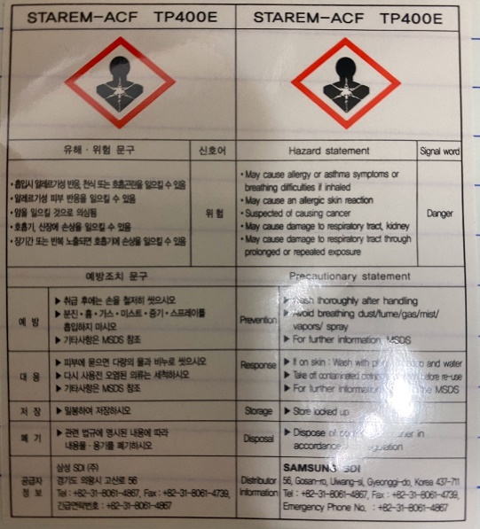
부착 위치 | 해당 사항 없음 | 해당 사항 없음 | 해당 사항 없음 | PP BOX BASE SIDE A 문구 쪽 |  | PP BOX BASE SIDE A 문구 쪽 |  |  | PP BOX BASE SIDE A 문구 쪽
특이사항 | - | - | -
라벨 규격 Size(cm) | - | - | - | 6*8 |  | 6*8 |  |  | 6*8
라벨 구매코드 | - | - | - | 241417920362 |  | 241417920714 |  |  | 241417920359
에어캡 포장 MSDS 라벨 | 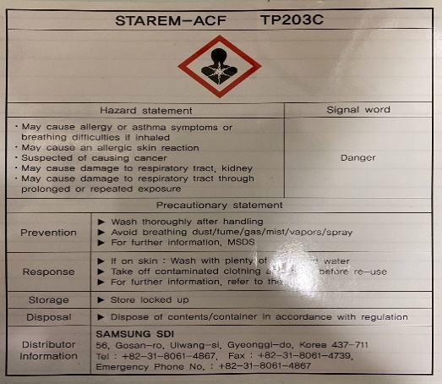 |  | 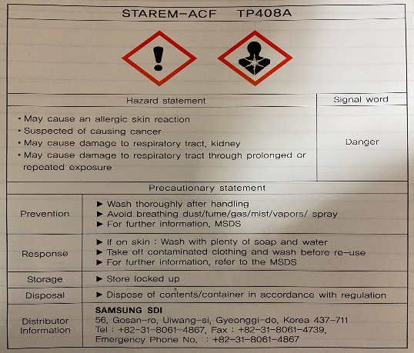
부착 위치 | 에어캡 포장 후 위 |  | 에어캡 포장 후 위 | 해당 사항 없음 |  | 해당 사항 없음 |  | 해당 사항 없음 | 해당 사항 없음
특이사항 |  |  | SDI에서는 에어캡에 붙힌 후 출하창고에서 아이스박스에 넣을때 떼서 버린다고 함. | - |  | - |  | - | -
라벨 규격 Size(cm) | 13.5*15.5 |  | 13.5*15.5 | - |  | - |  | - | -
라벨 구매코드 | 241417920356 |  | 241417920357 | - |  | - |  | - | -
외포장
아이스 박스 부착용 MSDS 라벨 |  |  |  | 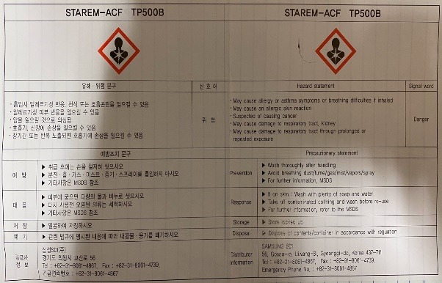 |  | 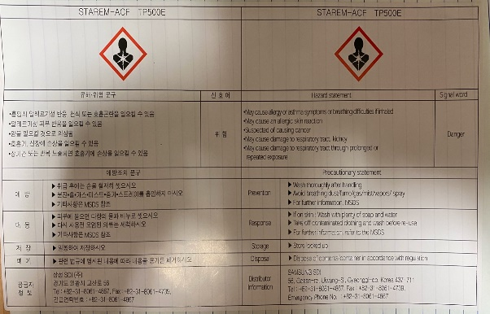 |  |  | 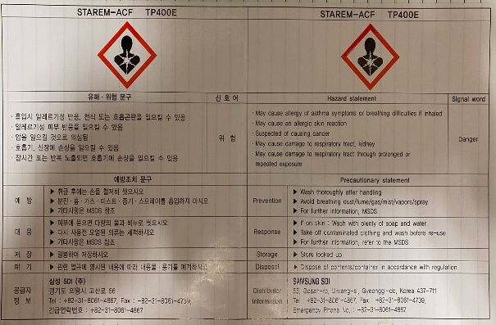
부착 위치 | 해당 사항 없음 |  | 해당 사항 없음 | 아이스 박스 정면 반대편 |  | 아이스 박스 정면 반대편 |  |  | 아이스 박스 정면 반대편
특이사항 | - |  | -
라벨 규격 Size(cm) | - |  | - | 27*15.5 |  | 27*15.5 |  |  | 27*15.5
라벨 구매코드 | - |  | - | 241417920348 |  | 241417920715 |  |  | 241417920352
에어캡 포장 및 아이스 박스 정보기입 라벨 | 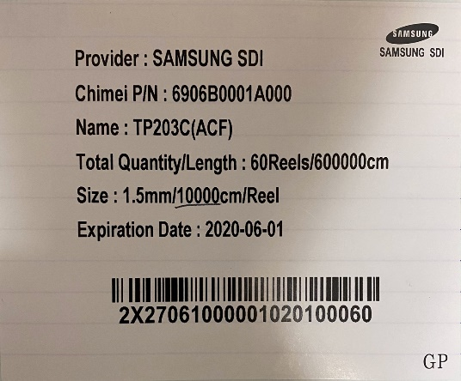 |  | 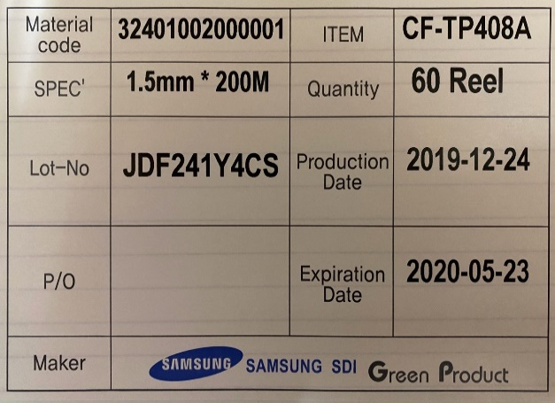 | 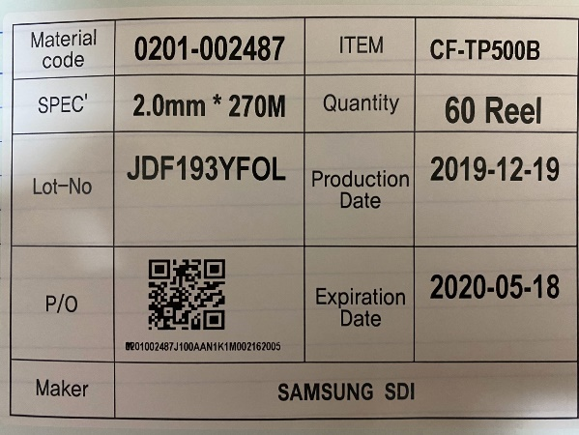 | 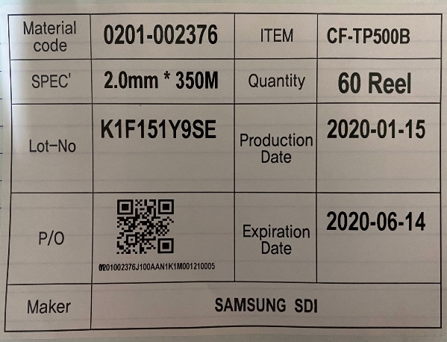 | 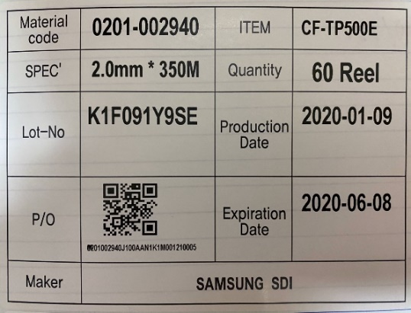 | 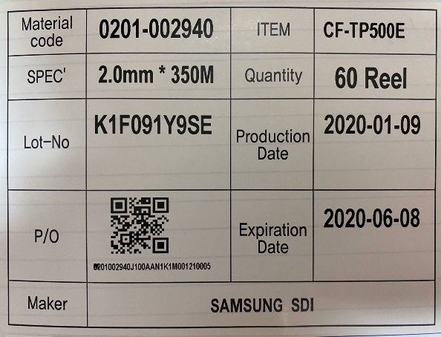 | 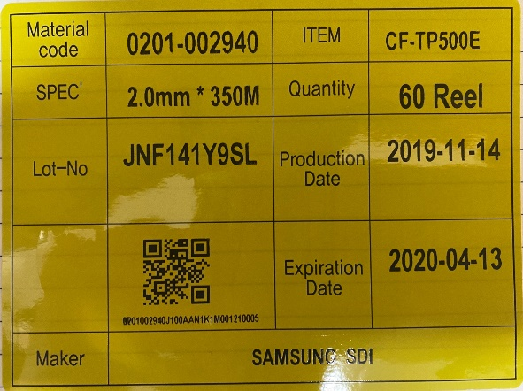 | 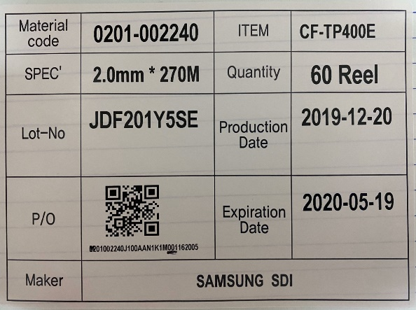
부착 위치 | 에어캡 포장 후 앞/뒤 각 1장 아이스 박스 정면 1장 |  | 에어캡 포장 후 앞/뒤 각 1장 아이스 박스 정면 1장 특수라벨 오른쪽에 추가 | 에어캡 포장 후 앞/뒤 각 1장 아이스 박스 정면 1장 | 에어캡 X 아이스 박스 정면 1장 | 에어캡 X 아이스 박스 정면 1장 전용바코드 라벨 오른쪽에 추가 | 에어캡 X 아이스 박스 정면 1장 특수라벨 오른쪽에 추가 (SDV출하 시 이것만 붙힘 똑같이 에어캡 X 아이스박스 정면) | 에어캡 X 아이스 박스 정면 1장 | 에어캡 포장 후 앞/뒤 각 1장 아이스 박스 정면 1장
특이사항
라벨 규격 Size(cm) | 13*9 |  | 13.5*9 / 10*5 | 13.5*9 | 13.5*9 | 13.5*9 / 10*5 | 13.5*9 | 13.5*9 | 13.5*9
라벨 구매코드 | 241417920385 |  | 241417920216 / 241417920106 | 241417920114 | 241417920114 | 241417920114 / 241417920106 | 241417920114 | 241417920564 | 241417920114
온도계 라벨 |  |  | 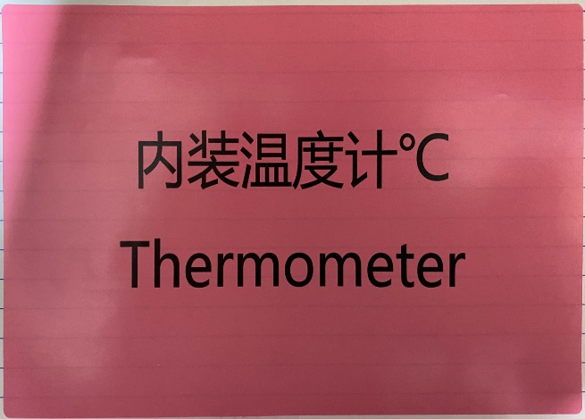 |  |  | 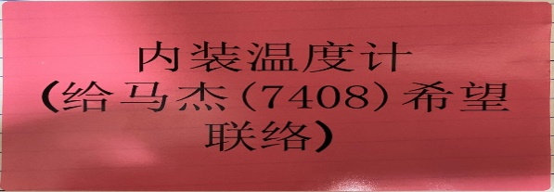
부착 위치 | 아이스 박스 뚜껑 중앙 1장 아아스 박스 정면 정보기입라벨 아래 1장 |  | 아이스 박스 정면1장,뚜껑1장 사이드 안전라벨 옆 1장 씩 총 4장 | 아이스 박스 뚜껑 중앙 1장 아아스 박스 정면 정보기입라벨 아래 1장 |  | 아이스 박스 정면1장,뚜껑1장 사이드 안전라벨 옆 1장 씩 총 4장 | 아이스 박스 뚜껑 중앙 1장 아아스 박스 정면 정보기입라벨 아래 1장 |  | 아이스 박스 뚜껑 중앙 1장 아아스 박스 정면 정보기입라벨 아래 1장
특이사항 |  |  |  |  |  | SE(SSM)전용 온도계 라벨
라벨 규격 Size(cm) | 26*5 |  | 17*10.5 | 26*5 | 26*5 | 13*7.5 | 26*5 |  | 26*5
라벨 구매코드 | 241417920610 |  | 241417920613 | 241417920610 | 241417920610 | 241417920615 | 241417920610 |  | 241417920610
고객사 별 전용 라벨 |  | 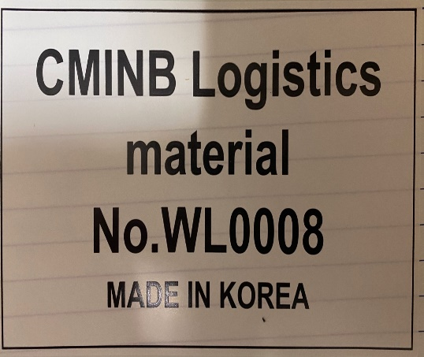 | 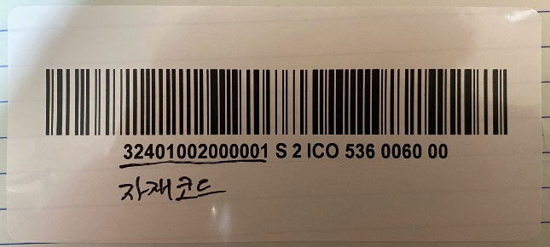 |  | 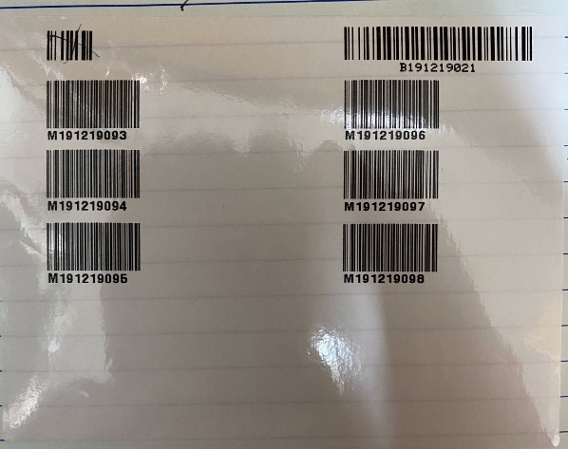 | 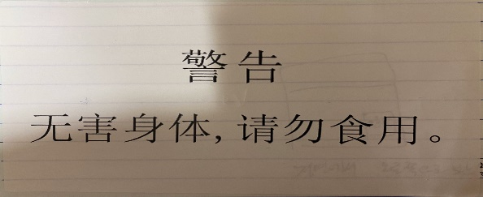 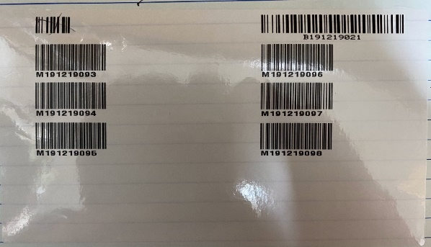 | 
고객사 |  | INX 링보 向 | CSOT |  |  | TP500E SE(SSM) 350m
특이사항 |  | INX 링보 向 전용 | CSOT에서 요청한 라벨로 자재정보가 들어있는 바코드 TP408A(CSOT向)(500E SSM向) 전용 |  | 고객사 요청으로 인한 ex) 60Reel이 출하되었으면 어떤 60Reel이 출하되었는지. 아이스박스 1BOX 기준 최대 포장 수량 60 Reel에 대한 정보 TP500B,E 350m에 적용 에어캡 포장 후 위에 붙힌 후 출하에서 노랑네모(PP BOX 1개에 대한 정보) 빨간네모(PP BOX 6개에 대한 정보) 빨간네모를 스캔하여 완제품 정보 확인 후 정보를 고객사에 넘겨줌 | 1. TP500E SE(SSM) 전용 아이스박스 부착용 바코드 라벨 TP408A(CSOT向)(500E SSM向) 전용 2. SE(SSM)전용 먹지마세요 라벨 3. 고객사 요청으로 인한 ex) 60Reel이 출하되었으면 어떤 60Reel이 출하되었는지. 아이스박스 1BOX 기준 최대 포장 수량 60 Reel에 대한 정보 TP500B,E 350m에 적용 에어캡 포장 후 위에 붙힌 후 출하에서 노랑네모(PP BOX 1개에 대한 정보) 빨간네모(PP BOX 6개에 대한 정보) 빨간네모를 스캔하여 완제품 정보 확인 후 정보를 고객사에 넘겨줌 | 고객사 요청으로 인한 ex) 60Reel이 출하되었으면 어떤 60Reel이 출하되었는지. 아이스박스 1BOX 기준 최대 포장 수량 60 Reel에 대한 정보 TP500B,E 350m에 적용 에어캡 포장 후 위에 붙힌 후 출하에서 노랑네모(PP BOX 1개에 대한 정보) 빨간네모(PP BOX 6개에 대한 정보) 빨간네모를 스캔하여 완제품 정보 확인 후 정보를 고객사에 넘겨줌
부착 위치 |  | 아이스박스 뚜껑 오른쪽 상단 1장 | 아이스박스 정보기입 라벨 오른쪽 부착 |  | 에어캡 포장 후 위 | 1. 아이스박스 정보기입라벨 오른쪽 2. 아이스 박스 뚜껑 오른쪽 상단 1장 3. 에어캡 포장 후 위 | 에어캡 포장 후 위
라벨 규격 Size(cm) |  | 13*7.5 | 10*5 |  | 11*9 | 10*5 13*7.5 11*9 | 11*9
라벨 구매코드 |  | 241417920612 | 241417920106 |  | 241417990013 | 241417920106 241417920611 241417990013 | 241417990013

